28 مرداد
No. | SKU | مدل | تصاویر | قیمت نماینده | قیمت مصرف | کد کالا | ویژگی‌ها | اطلاعات تکمیلی
1 | FPYTWSINTRAANCRW | هندزفری بلوتوث (ایربادز بی‌سیم) فورس |  | 20,500,700ريال | 24,530,000ريال | 430002000 | سفید ایرباد و هندزفری مناسب برای آقایان | بانوان | فعالیت ورزشی | فعالیت روزمره | سرگرمی مدت استفاده از باتری بیشتر از 25 ساعت بلوتوث محتویات بسته‌بندی 1 جفت ایرباد TWS‌+ 1 محفظه شارژ+ کابل شارژ+ دفترچه راهنما+ 3 سری سر سیلیکونی برای سایز‌های مختلف گوش مدت زمان پخش پخش 6 ساعته با باتری ایربادها/ 30 ساعت پخش بیشتر با باتری محفظه مدت زمان شارژ کامل ظرف 2 ساعت به طور کامل شارژ می‌شود. امکان حذف نویز فعال (ANC) دارد ENC دارد کنترل تمام لمسی دارد/ در هر دو سمت بازه فرکانسی/ امپدانس 20 هرتز تا 20000 هرتز/ 32 اهم نوع اتصال استفاده از بلوتوث 5.3، برای اتصال سریع و پایدار حالت‌های پخش مونو و استریو مقاومت در برابر آب و رطوبت در برابر پاشیدن آب، باران و تعریق بدن مقاوم است | توضیحات تکمیلی
2 | FPLICS1C30WPDW | شارژر دیواری فورس USB-C PD با ظرفیت ۳۰ وات | 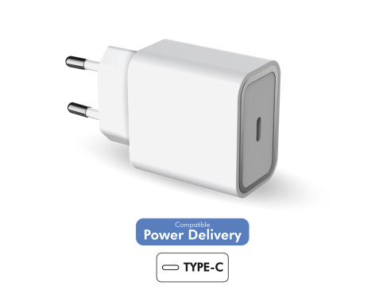 | 9,020,000ريال | 9,350,000ريال | 40005009 | استفاده از فناوری Power Delivery برای شارژ فوق‌العاده سریع امکان ایجاد شارژ سریع و ایمن برای همه دستگاه‌های اپل و آندروید ارائه توان ۳۰ وات از پورت USB-C/ ۷۰ درصد سریع‌تر از فناوری استاندارد ۵ وات شارژ ۰ تا ۵۰ درصد گوشی‌های پرچمدار در کمتر از ۳۰ دقیقه تشخیص خودکار جریان مورد نیاز برای شارژ دستگاه قطع منبع تغذیه پس از شارژ کامل گوشی/ جلوگیری از گرم‌شدن و افزایش عمر باتری کاربر | توضیحات تکمیلی
3 | FPLICS1C25WPDW | شارژر دیواری فورس USB-C PD با ظرفیت ۲۵ وات |  | 8,250,000ريال | 8,580,000ريال | 40005007 | استفاده از فناوریPower Delivery برای شارژ فوق‌العاده سریع امکان ایجاد شارژ سریع و ایمن برای همه دستگاه‌های اپل و آندروید ارائه توان ۲۵ وات از پورت USB-C/ ۷۰ درصد سریع‌تر از فناوری استاندارد ۵ وات شارژ ۰ تا ۵۰ درصد گوشی‌های پرچمدار در کمتر از ۳۰ دقیقه تشخیص خودکار جریان مورد نیاز برای شارژ دستگاه قطع منبع تغذیه پس از شارژ کامل گوشی/ جلوگیری از گرم‌شدن و افزایش عمر باتری کاربر | توضیحات تکمیلی
4 | FPCSMFIN1.2MG | شارژر دیواری فورس با کابل USB-A به لایتنینگ | 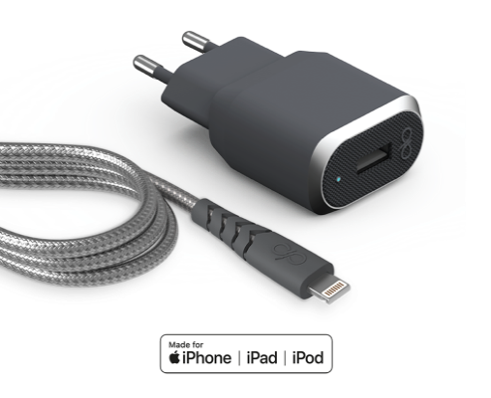 | 10,010,000ريال | 11,550,000ريال | 40006005 | ترکیبی عالی از یک کابل ۱.۲ متری تقویت شده USB-A به لایتنینگ و یک شارژر فوق سریع استفاده از پوشش Dyneema که ۱۵ برابر قوی‌تر از فولاد است و مقاومت در برابر کشش تا ۵۰ کیلوگرم دارای اتصالات قلاب حرارت دیده فلزی و افزایش مقاومت در برابر کشیده شدن استفاده از عایق کابل Vectran® و ایجاد مقاومت در برابر شوک الکترواستاتیک طراحی مفصل بندی شده، مقاوم در برابر بیش از ۵۰۰۰۰ بار خم شدن/ عمر ۵۰ برابری استفاده از مواد اولیه با کیفیت، سرعت بالاتر از کابل‌های مرسوم را تضمین می‌کند. توانایی شارژ سریع، کاهش ۳ برابری زمان مورد نیاز برای شارژ سرعت شارژ بر اساس نیاز دستگاه تغییر می‌کند تا آسیبی به باتری وارد نشود. | توضیحات تکمیلی
5 | FPLICS1C25WPDB | شارژر دیواری فورس USB-C PD با ظرفیت ۲۵ وات | 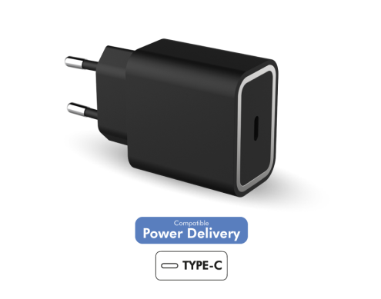 | 7,810,000ريال | 8,030,000ريال | 40005001 | استفاده از فناوریPower Delivery برای شارژ فوق‌العاده سریع امکان ایجاد شارژ سریع و ایمن برای همه دستگاه‌های اپل و آندروید ارائه توان ۲۵ وات از پورت USB-C/ ۷۰ درصد سریع‌تر از فناوری استاندارد ۵ وات شارژ ۰ تا ۵۰ درصد گوشی‌های پرچمدار در کمتر از ۳۰ دقیقه تشخیص خودکار جریان مورد نیاز برای شارژ دستگاه قطع منبع تغذیه پس از شارژ کامل گوشی/ جلوگیری از گرم‌شدن و افزایش عمر باتری کاربر | توضیحات تکمیلی
6 | FPLICS2CC45WPDW | شارژر دیواری ۴۵ وات فورس با دو پورت USB-C | 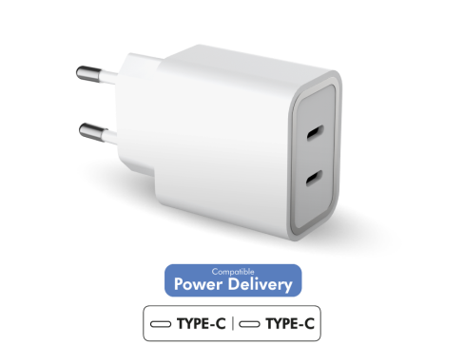 | 14,410,000ريال | 14,520,000ريال | 40005003 | شارژر با دو درگاه و استفاده از فناوری Power Delivery برای شارژ فوق‌العاده سریع امکان ایجاد شارژ سریع و ایمن برای همه دستگاه‌های اپل و آندروید شارژ سریع همزمان از طریق دو پورت USB-C و USB-C و ارائه حداکثر توان ۴۵ وات ارائه توان ۲۵ وات از پورت USB-C1 و ۲۰ وات از پورت USB-C2/ ۷۰ درصد سریع‌تر از فناوری استاندارد شارژ ۰ تا ۵۰ درصد گوشی‌های پرچمدار در کمتر از ۳۰ دقیقه تشخیص خودکار جریان مورد نیاز برای شارژ دستگاه قطع منبع تغذیه پس از شارژ کامل گوشی/ جلوگیری از گرم‌شدن و افزایش عمر باتری کاربر | توضیحات تکمیلی
7 | FPLICS2AC37WPDW | شارژر دیواری ۳۷ وات فورس با دو پورت USB-C و USB-A | 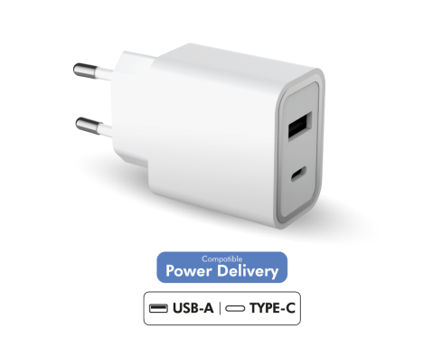 | 11,000,000ريال | 11,000,000ريال | 40005002 | شارژر با دو درگاه و استفاده از فناوری Power Delivery برای شارژ فوق‌العاده سریع امکان ایجاد شارژ سریع و ایمن برای کاربران دستگاه‌های اپل و آندروید شارژ سریع همزمان از طریق دو پورت USB-C و USB-A و ارائه حداکثر توان ۴۵ وات ارائه توان ۳۷ وات از پورت USB-C و ۲۰ وات از پورت USB-A/ ۷۰ درصد سریع‌تر از فناوری استاندارد شارژ ۰ تا ۵۰ درصد گوشی‌های پرچمدار در کمتر از ۳۰ دقیقه تشخیص خودکار جریان مورد نیاز برای شارژ دستگاه قطع منبع تغذیه پس از شارژ کامل گوشی/ جلوگیری از گرم‌شدن و افزایش عمر باتری کاربر | توضیحات تکمیلی
8 | FPCS25WPDCG | شارژر دیواری فورس USB-C PD- ظرفیت ۲۵ وات | 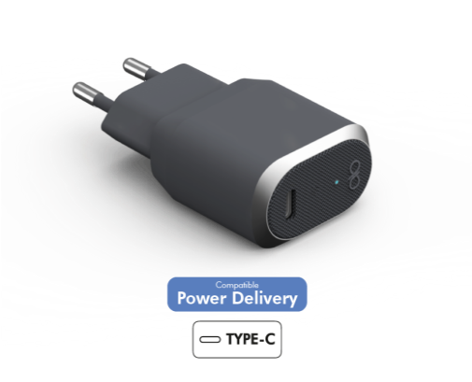 | 10,230,000ريال | 10,560,000ريال | 40005008 | استفاده از فناوری Power Delivery برای شارژ فوق‌العاده سریع امکان ایجاد شارژ سریع و ایمن برای همه دستگاه‌های اپل و آندروید ارائه توان ۲۵ وات از پورت USB-C/ ۷۰ درصد سریع‌تر از فناوری استاندارد ۵ وات شارژ ۰ تا ۵۰ درصد گوشی‌های پرچمدار در کمتر از ۳۰ دقیقه تشخیص خودکار جریان مورد نیاز برای شارژ دستگاه قطع منبع تغذیه پس از شارژ کامل/ جلوگیری از گرم‌شدن و افزایش عمر باتری این محصول مقاومت بالایی در برابر ضربه، خراش، حرارت و اضافه ولتاژ دارد. دارای گارانتی طول عمر. | توضیحات تکمیلی
9 | FPLICS1C45WPDB | شارژر دیواری ۴۵ وات فورس با یک پورت USB-C | 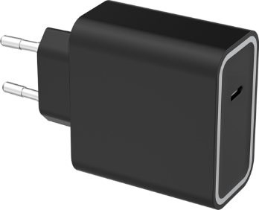 | 12,760,000ريال | 12,870,000ريال | 40005000 | استفاده از فناوری Power Delivery برای شارژ فوق‌العاده سریع امکان ایجاد شارژ سریع و ایمن برای همه دستگاه‌های اپل و آندروید ارائه توان ۴۵ وات از پورت USB-C/ ۷۰ درصد سریع‌تر از فناوری استاندارد ۵ وات شارژ ۰ تا ۵۰ درصد گوشی‌های پرچمدار در کمتر از ۳۰ دقیقه تشخیص خودکار جریان مورد نیاز برای شارژ دستگاه قطع منبع تغذیه پس از شارژ کامل گوشی/ جلوگیری از گرم‌شدن و افزایش عمر باتری کاربر | توضیحات تکمیلی
10 | FPCBLAC1.2MG | کابل شارژ تقویت شده USB-A به USB-C- طول ۱.۲ متر | 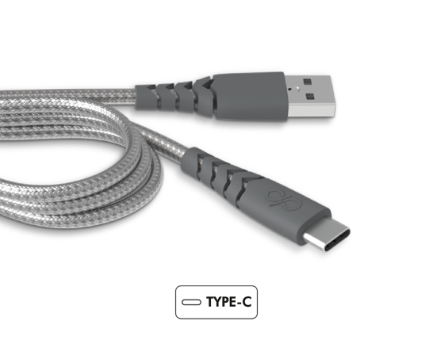 | 7,700,000ريال | 7,810,000ريال | 40001001 | کابل تقویت شده، دارای مقاومت فوق‌العاده در برابر قطع و جابجایی استفاده از پوشش Dyneema که ۱۵ برابر قوی‌تر از فولاد است و مقاومت در برابر کشش تا ۵۰ کیلوگرم دارای اتصالات قلاب حرارت دیده فلزی و افزایش مقاومت در برابر کشیده شدن استفاده از عایق کابل Vectran® و ایجاد مقاومت در برابر شوک الکترواستاتیک استفاده از مواد اولیه با کیفیت، دارای قابلیت شارژ سریع و انتقال سریع اطلاعات طراحی مفصل بندی شده، مقاوم در برابر بیش از ۵۰۰۰۰ بار خم شدن/ عمر ۵۰ برابری استفاده از براکت نصب دوتایی برای نگهداری کابل بر سطوح مختلف | توضیحات تکمیلی
11 | FPLICS20WCBLCMFIW | شارژر دیواری فورس با کابل لایتنینگ ۱.۲ متری | 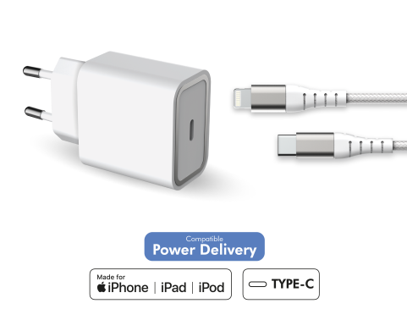 | 14,410,000ريال | 14,520,000ريال | 40006000 | استفاده از فناوری Power Delivery برای شارژ فوق‌العاده سریع و ایمن ارائه توان ۲۰ وات از پورت USB-C/ ۷۰ درصد سریع‌تر از فناوری استاندارد ۵ وات شارژ ۰ تا ۵۰ درصد گوشی‌های پرچمدار در کمتر از ۳۰ دقیقه تشخیص خودکار جریان مورد نیاز برای شارژ دستگاه قطع منبع تغذیه پس از شارژ کامل گوشی/ جلوگیری از گرم‌شدن و افزایش عمر باتری کاربر کابل لایتنینگ با روکش نایلونی بافته شده/ مقاوم و در برابر کشش تا وزن ۳۰ کیلوگرم طراحی بندبند کابل؛ مقاوم در برابر ۱۵۰۰۰ بار خم شدن و دوام ۱۵ برابری | توضیحات تکمیلی
12 | FPLICS25WCBLCCW | شارژر دیواری فورس با کابل USB-C ۱.۲ متری | 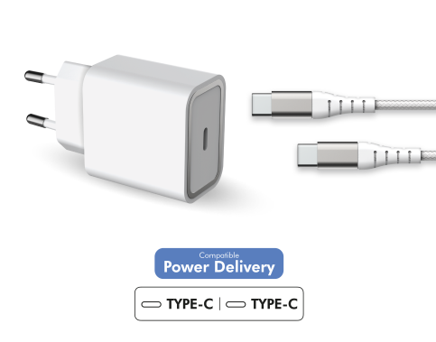 | 11,440,000ريال | 11,550,000ريال | 40006001 | استفاده از فناوری Power Delivery برای شارژ فوق‌العاده سریع و ایمن ارائه توان ۲۵ وات از پورت USB-C/ ۷۰ درصد سریع‌تر از فناوری استاندارد ۵ وات شارژ ۰ تا ۵۰ درصد گوشی‌های پرچمدار در کمتر از ۳۰ دقیقه تشخیص خودکار جریان مورد نیاز برای شارژ دستگاه قطع منبع تغذیه پس از شارژ کامل گوشی/ جلوگیری از گرم‌شدن و افزایش عمر باتری کاربر کابل USB-C با روکش نایلونی بافته شده/ مقاوم و در برابر کشش تا وزن ۳۰ کیلوگرم طراحی بندبند کابل؛ مقاوم در برابر ۱۵۰۰۰ بار خم شدن و دوام ۱۵ برابری | توضیحات تکمیلی
14 | FPLICS65WGANCBLCCW | شارژر دیواری فشرده ۶۵ وات USB-C PD با کابل ۲ متری | 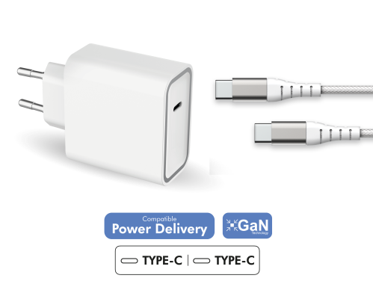 | 19,140,000ريال | 19,360,000ريال | 40006003 | استفاده از فناوری Power Delivery برای شارژ فوق‌العاده سریع و ایمن ارائه توان ۶۵ وات از پورت USB-C/ ۷۰ درصد سریع‌تر از فناوری استاندارد ۵ وات شارژ ۰ تا ۵۰ درصد گوشی‌های پرچمدار در کمتر از ۳۰ دقیقه تشخیص خودکار جریان مورد نیاز برای شارژ دستگاه قطع منبع تغذیه پس از شارژ کامل گوشی/ جلوگیری از گرم‌شدن و افزایش عمر باتری کاربر کابل USB-C با روکش نایلون بافته شده/ مقاوم و در برابر کشش تا وزن ۳۰ کیلوگرم طراحی بندبند کابل؛ مقاوم در برابر ۱۵۰۰۰ بار خم شدن و عمر ۱۵ برابری استفاده از فناوری فوق‌العاده فشرده GaN؛ کاهش اندازه شارژر به نسبت توان خروجی | توضیحات تکمیلی
15 | FPCS65WGANCG | شارژر دیواری فورس USB-C PD- ظرفیت ۶۵ وات | 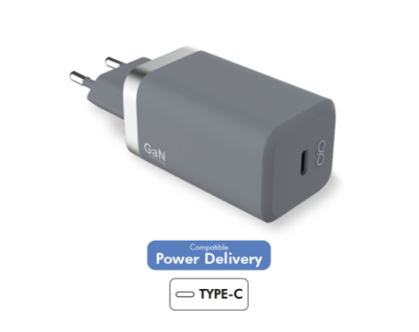 | 19,360,000ريال | 19,580,000ريال | 40005006 | استفاده از فناوری Power Delivery برای شارژ فوق‌العاده سریع امکان ایجاد شارژ سریع و ایمن برای همه دستگاه‌های اپل و آندروید ارائه توان ۴۵ وات از پورت USB-C/ ۷۰ درصد سریع‌تر از فناوری استاندارد ۵ وات استفاده از فناوری Ultra Compact GaN؛ ارائه توان بالاتر در ابعاد کوچک شارژ ۰ تا ۵۰ درصد گوشی‌های پرچمدار در کمتر از ۳۰ دقیقه تشخیص خودکار جریان مورد نیاز برای شارژ قطع منبع تغذیه پس از شارژ کامل/ جلوگیری از گرم‌شدن و افزایش عمر باتری کاربر این محصول مقاومت بالایی در برابر ضربه، خراش، حرارت و اضافه ولتاژ دارد. | توضیحات تکمیلی
16 | FPCAC27W1USBCG | شارژر فندکی ۲۷ وات فورس با پورت USB-C | 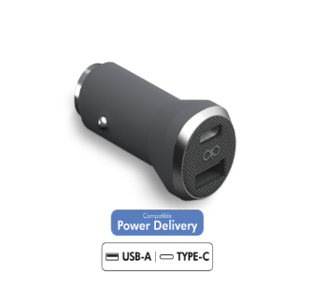 | 5,610,000ريال | 5,720,000ريال | 40002002 | استفاده از فناوری Power Delivery برای شارژ فوق‌العاده سریع امکان ایجاد شارژ سریع و ایمن برای دستگاه‌های اپل و اندروید ارائه توان ۲۷ وات از پورت USB-C/ ۷۰ درصد سریع‌تر از فناوری استاندارد ۵ وات شارژ ۰ تا ۵۰ درصد گوشی‌های پرچمدار در کمتر از ۳۰ دقیقه تشخیص خودکار جریان مورد نیاز برای شارژ دستگاه قطع منبع تغذیه پس از شارژ کامل/ جلوگیری از گرم‌شدن و افزایش عمر باتری طراحی مقاوم و ایمن؛ مقاوم در برابر ضربه، خراش، حرارت و اضافه ولتاژ | توضیحات تکمیلی
17 | FPCBLCC1M2MG | کابل شارژ تقویت‌شده USB-C فورس به طول ۱.۲ متر | 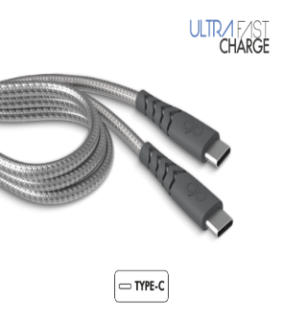 | 8,910,000ريال | 9,020,000ريال | 40001003 | کابل تقویت شده، دارای مقاومت فوق‌العاده در برابر قطع و جابجایی استفاده از پوشش Dyneema که ۱۵ برابر قوی‌تر از فولاد است و مقاومت در برابر کشش تا ۵۰ کیلوگرم دارای اتصالات قلاب حرارت دیده فلزی و افزایش مقاومت در برابر کشیده شدن استفاده از عایق کابل Vectran® و ایجاد مقاومت در برابر شوک الکترواستاتیک استفاده از مواد اولیه با کیفیت، دارای قابلیت شارژ سریع و انتقال سریع اطلاعات طراحی مفصل بندی شده، مقاوم در برابر بیش از ۵۰۰۰۰ بار خم شدن/ عمر ۵۰ برابری استفاده از براکت نصب دوتایی برای نگهداری کابل بر سطوح مختلف | توضیحات تکمیلی

